미래융합교육원
[K-디지털 트레이닝 (디지털 신기술 아카데미) 사업] 기업프로젝트 기반 AI(인공지능) 솔루션 개발자 과정(자바,파이썬) / 2022.10.07 ~ 2023.03.31, 09:10~18:00(월~금)

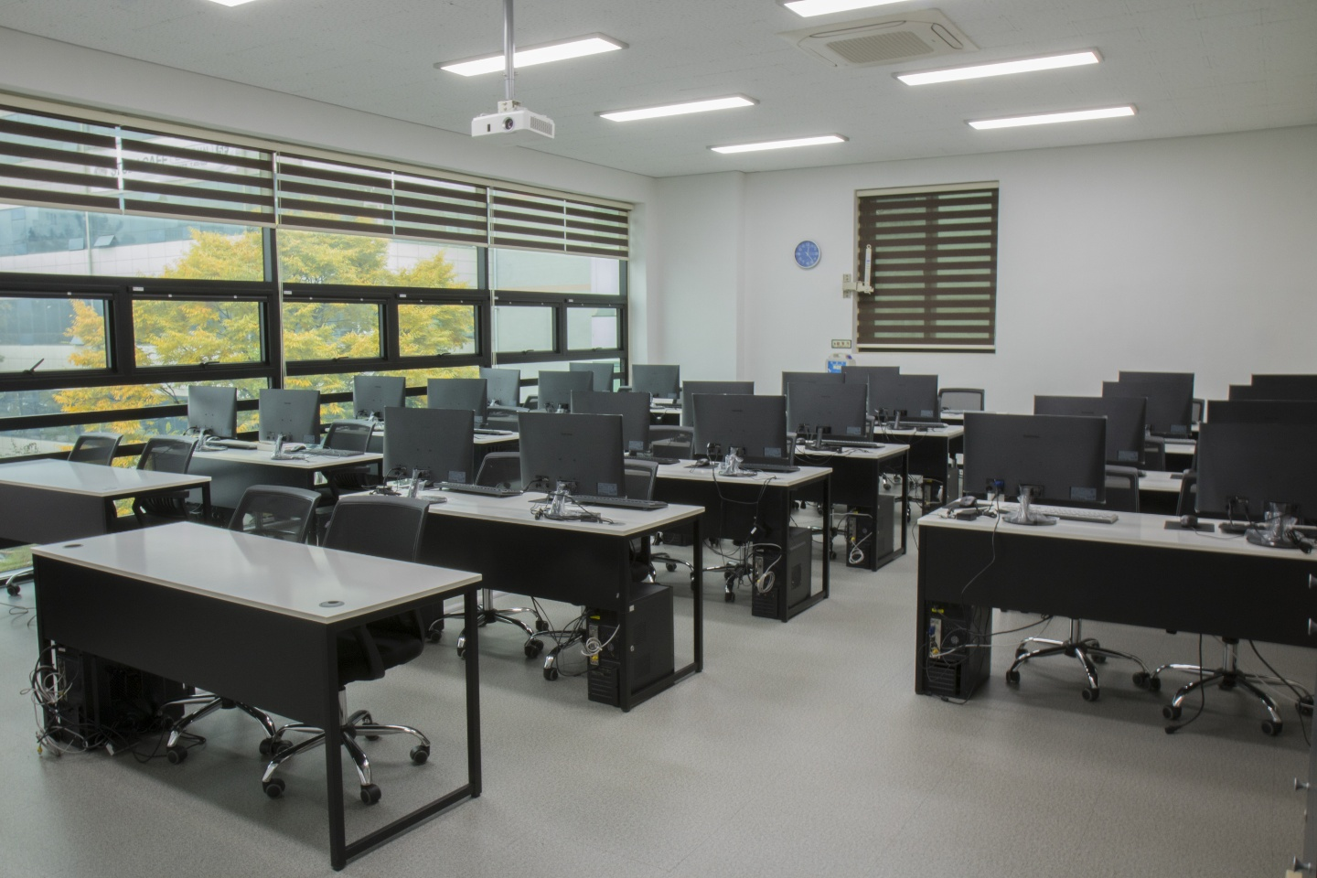

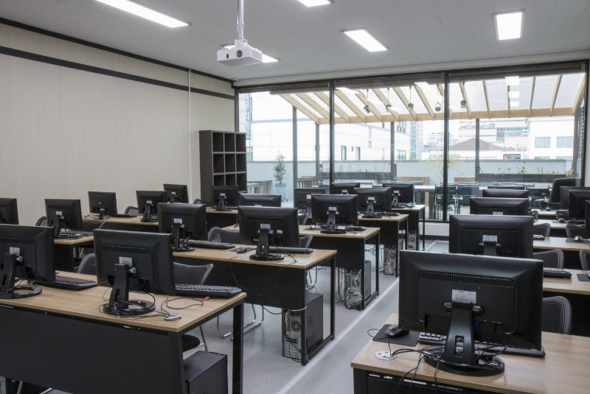
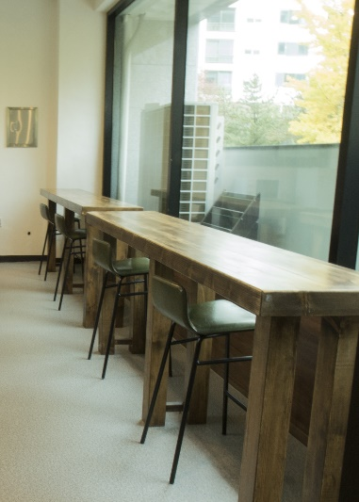
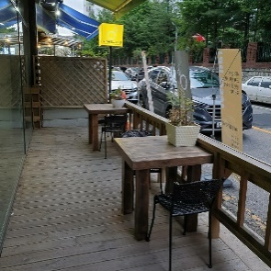

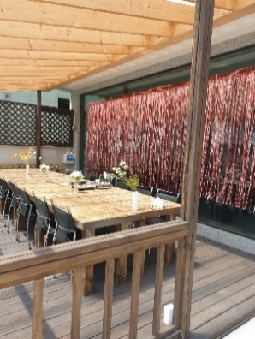

대전시 서구 계룡로 491번길 86 (둔산동 1221)
상담전화 042-471-9222 http://mcea.co.kr

